2023_09_data
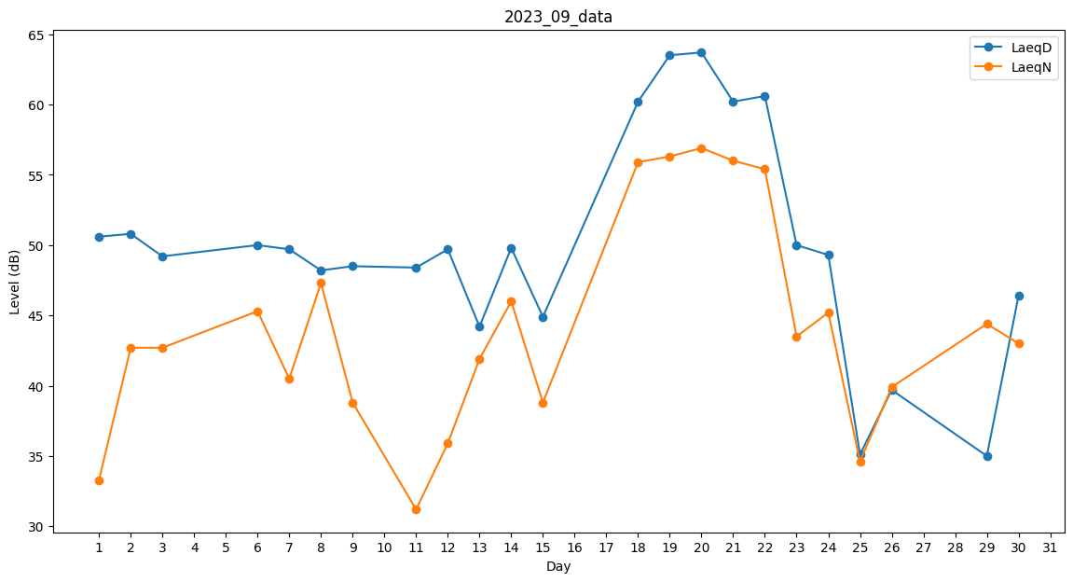
Day | LaeqD | LaeqN
1 | 50.6 | 33.3
2 | 50.8 | 42.7
3 | 49.2 | 42.7
4 | 49.9 | 0
5 | 51.7 | 0
6 | 50 | 45.3
7 | 49.7 | 40.5
8 | 48.2 | 47.3
9 | 48.5 | 38.8
10 | 0 | 0
11 | 48.4 | 31.2
12 | 49.7 | 35.9
13 | 44.2 | 41.9
14 | 49.8 | 46
15 | 44.9 | 38.8
16 | 0 | 0
17 | 0 | 44.9
18 | 60.2 | 55.9
19 | 63.5 | 56.3
20 | 63.7 | 56.9
21 | 60.2 | 56
22 | 60.6 | 55.4
23 | 50 | 43.5
24 | 49.3 | 45.2
25 | 35.1 | 34.6
26 | 39.7 | 39.9
27 | 0 | 0
28 | 0 | 0
29 | 35 | 44.4
30 | 46.4 | 43

